상품제안서
러블리컵400ml | 상품코드: F11013

 |  |  |  |  |  |  | 02-412-0044 | www.easy1.co.kr
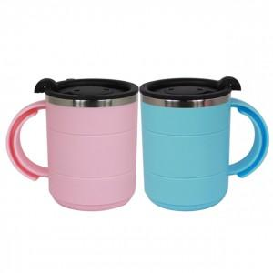

【상세/제작정보】 | 사랑하는 사람에게 사랑을 전해주는 러블리컵

【인쇄/포장옵션】 | 실크 / 포장지포장

【공급단가】 | 수량 | 250~ | 500~ | 1,000~ | 2,000~ | 3,000~
*VAT별도 | 단가 | 2,570원 | 2,470원 | 2,380원 | 2,280원 | 2,220원

【상품 URL】 | https://dev.easy1.co.kr:443/src/goods_detail.php?gdno=11013

